Накладная-№3
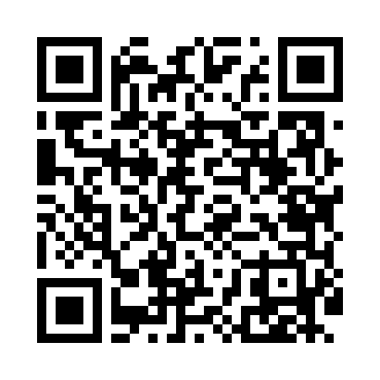
Номер товарно-транспортной накладной: |  |  | Торговый представитель: Amriyev Muhammad
Поставщик: Toshkent falcon fly 2 |  |  | Телефон торгового представителя: +998972880505
Дата отгрузки: 07.12.2025 |  |  | Контрагент: """" Klient
Дата консигнации: |  |  | Адрес:
Доставщик: |  |  | Телефон:
Телефон доставщика:
Время заказа: 07.12.2025 16:30:40
№ | Штрих-код | Название товаров (работ,услуг) | Количество | Количество в кейсе | Цена | Сумма
 |  |  | 27 |  |  | 614000
1 | 6947981501871 | Металлическая подставка для Бумаги KD09-1823, Tissue Holder DB-2-109 | 1 | 1 шт. | 19,000 | 19,000
2 | 6920241167444 | Пластмас салатница 61005 DB-67-44 | 3 | 3 шт. | 10,000 | 30,000
3 | 6920241167475 | Пластмас ликоп 7097 30x18 см DB-67-47 | 3 | 3 шт. | 50,000 | 150,000
4 | 6902011050378 | Пластмасса соусница 13.5x7x2.5 sm DB-67-72 | 5 | 5 шт. | 12,000 | 60,000
5 | 2016305581906 | Миска металлическая 18cm basin XP-30-95 | 4 | 4 шт. | 37,000 | 148,000
6 | 3567802835133 | Пластмассовый столовый поднос, JB692, 32.5×23 см, XP-35-13 | 5 | 5 шт. | 17,000 | 85,000
7 | 6914021450024 | Чайник заварочный, стеклянный желтого цвета 1 L DB-78-34 | 2 | 2 шт. | 25,000 | 50,000
8 | 6994209260379 | Силиконовый подставка под горячее на кухню дл я посуды, подставка для чашки, подставка DB-1 7-18 | 2 | 2 шт. | 9,000 | 18,000
9 | 1164120121042061 | Стакан стеклянный E-14-47 | 1 | 1 шт. | 27,000 | 27,000
10 | 1164120121042066 | Стакан стеклянный E-14-50 | 1 | 1 шт. | 27,000 | 27,000
Итого: 614000

